建站
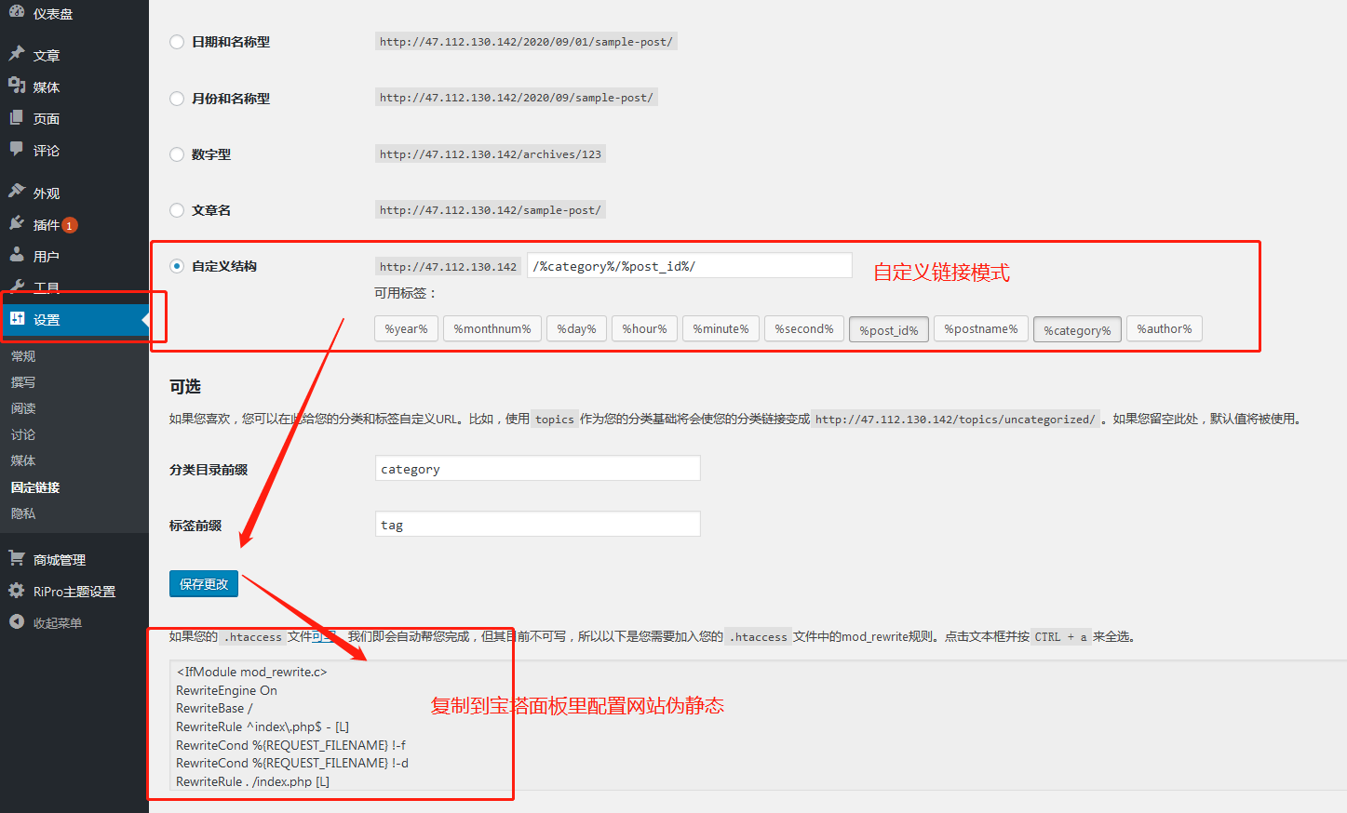
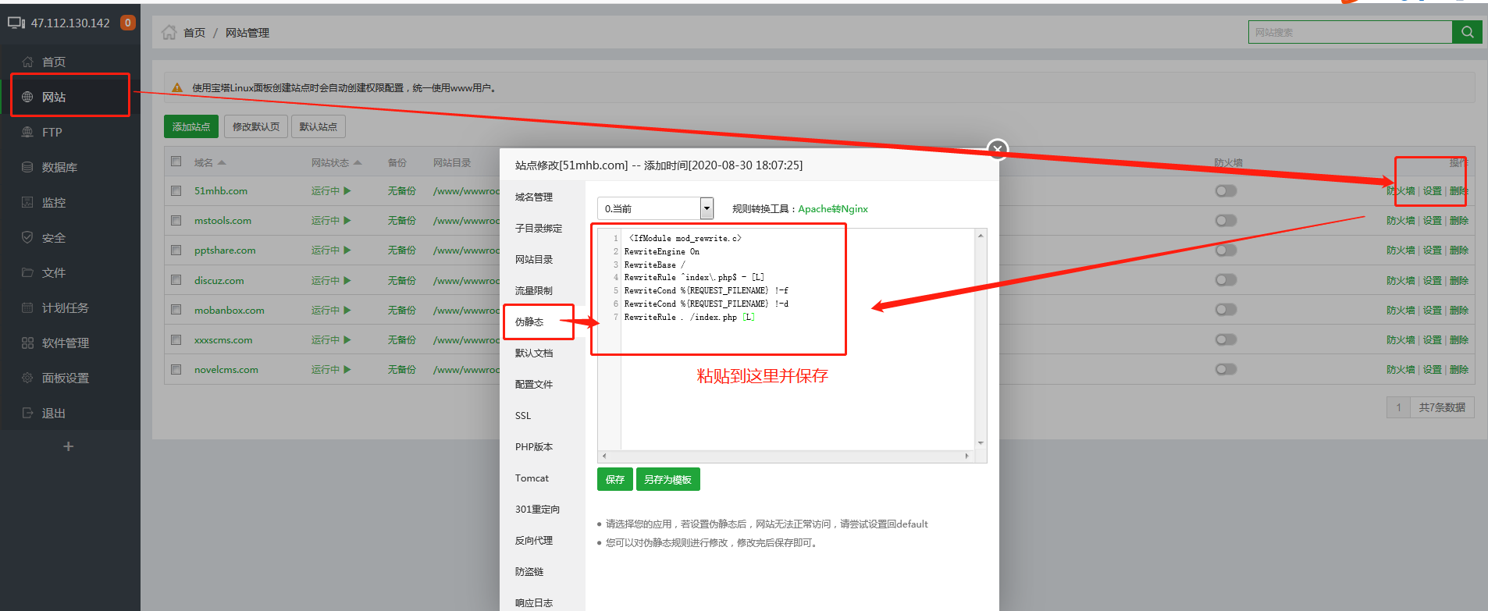
51漫画吧
1.登陆宝塔面板，解压WordPress，创建网站根目录，上传主题文件，配置网站路径，域名，数据库等等
2.打开网站地址，根据提示一步步完成网站的创建。
3。新增分类，通过程序批量更新文章
4.配置主题，链接伪静态
5.导入数据库

